Sheet1
中山大学附属第一医院矫形鞋垫原材料采购项目报价单
序号 | 产品名称 | 规格/型号 | 参数 | 单位 | 需求量 | 单价（元） | 总价（元） | 备注
1 | 矫形鞋垫原材料 | / | 产品由100%的EVA（乙烯醋酸乙烯酯）材质制成，根据患者足部或石膏模型通过简单加热即可完成定形和调整。 | 双 | 1690 |  |  | 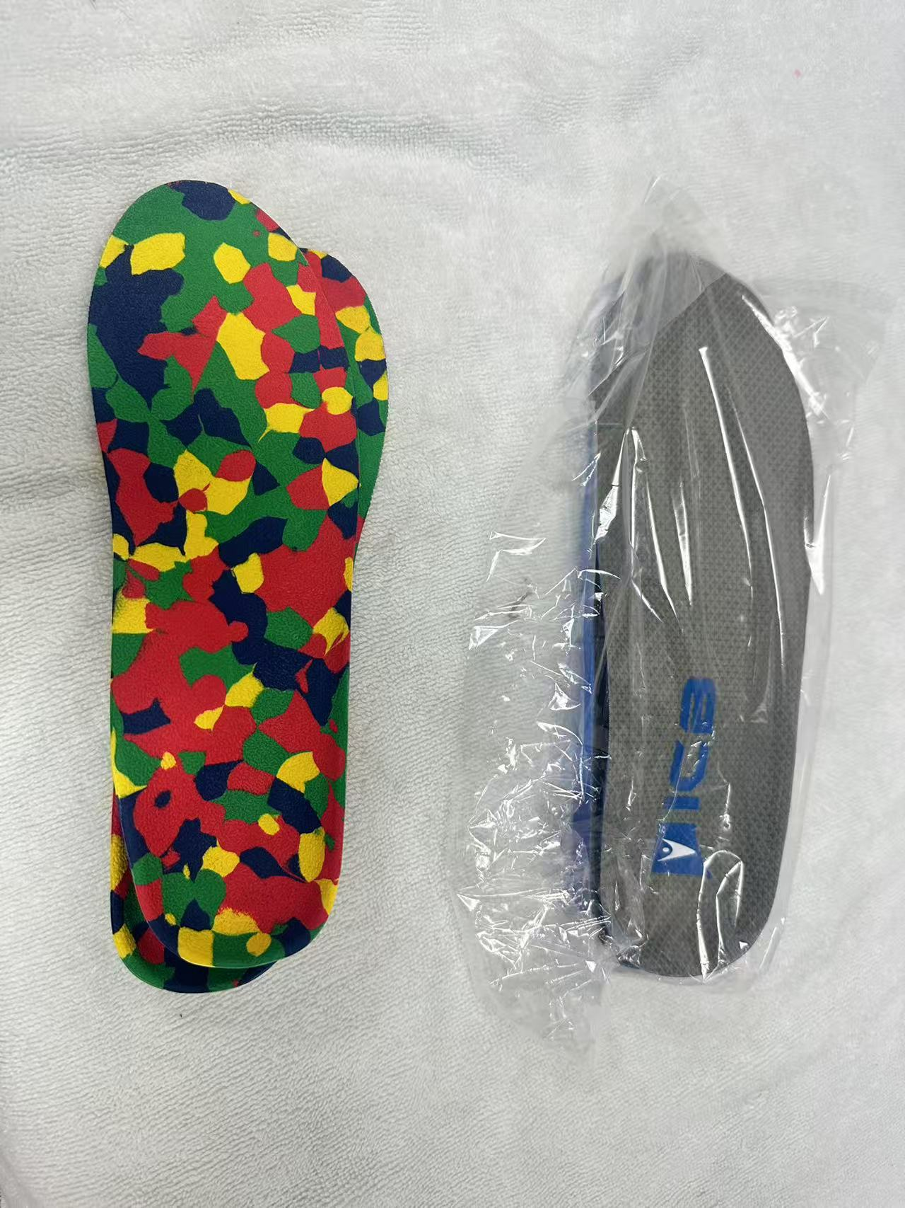
合计（小写RMB）： |  | 0
合计（大写RMB）： |  | RMB0
注：1.本次采购货物不属于一次性完成供货，实际供货量应按每次甲方下达的供货清单为准。 2.报价包含但不限于报装、设计、设备制造、包装、仓储、运输、卸货、安装调试、验收和保修期届满前备品备件等完成本项目所需的所有含税费用。

项目名称：矫形鞋垫原材料采购项目
报价单位： （加盖公章）
联 系 人：
电 话：
日 期：

